2.레이아웃
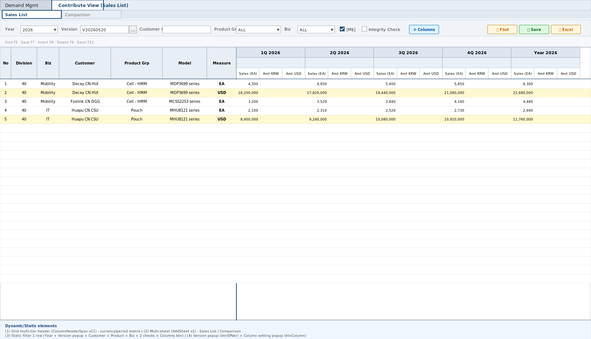
영역 구성
영역 | 내용 | 컴포넌트 | AS-IS 대응
조회바 | S&P Version*(⋯)/Year(기여율 버전)/고객군/제품군/형태/[M$]/정합성 | ContributeViewForm | txtVersion+btnSPVer+usrYear+usrCust+usrType+usrBiz+chkM+usrChk (8종 — Division 미배치 40 고정 L360)
Grid | 조회전용 동적 피벗 (BASE 9 frozen+2단 SUM 헤더) | ContributeViewGrid | SetSpreadHeaderSpan L158 — Main과 시작컬럼 차이(EDIT_FLAG+1)
팝업 | S&P Version/⊞ 컬럼설정/(버전관리 잔존) | Modal | btnSPVer L503/btnColumn L523/btnCutOff L494(미배치)

TO-BE Figma (해외법인 기여매출 Main, 1920x963)
https://www.figma.com/design/c9VYF8oleb9TczKeFWi4ka/Next-SCM-Working-File_260309?node-id=5919-139243
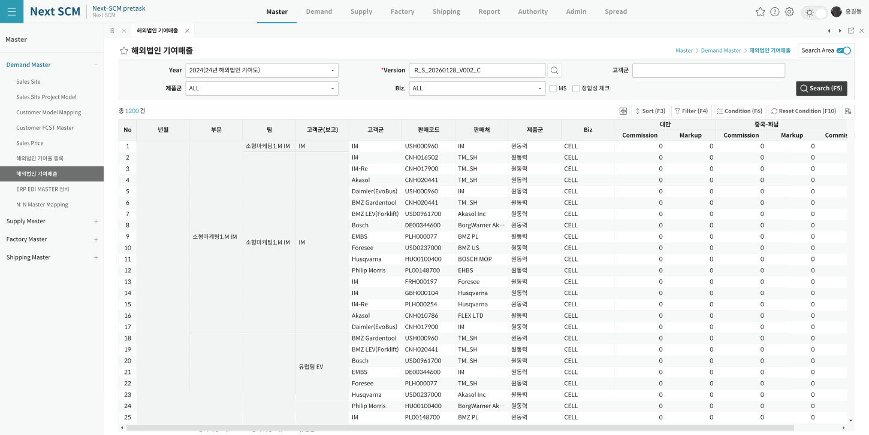

AS-IS Mockup

